Foglio1
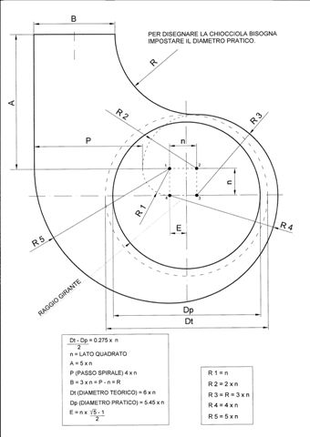
VENTILATORE CENTRIFUGO

Sezione
A | 3.3 | mm
B | 3.2 | mm
Area | 0.00001056 | m2

vel. 10 V | 20 | m/s

Portata | 0.0002112 | m3/s
 | 760.32 | m3/h

Dimensioni in mm

B | 33
n | 11
P | 44
R | 33
A | 55
Dt | 66
Dp | 59.95
E | 6.80
R1 | 11
R2 | 22
R3 | 33
R4 | 44
R5 | 55

